工事完了・引渡証明書
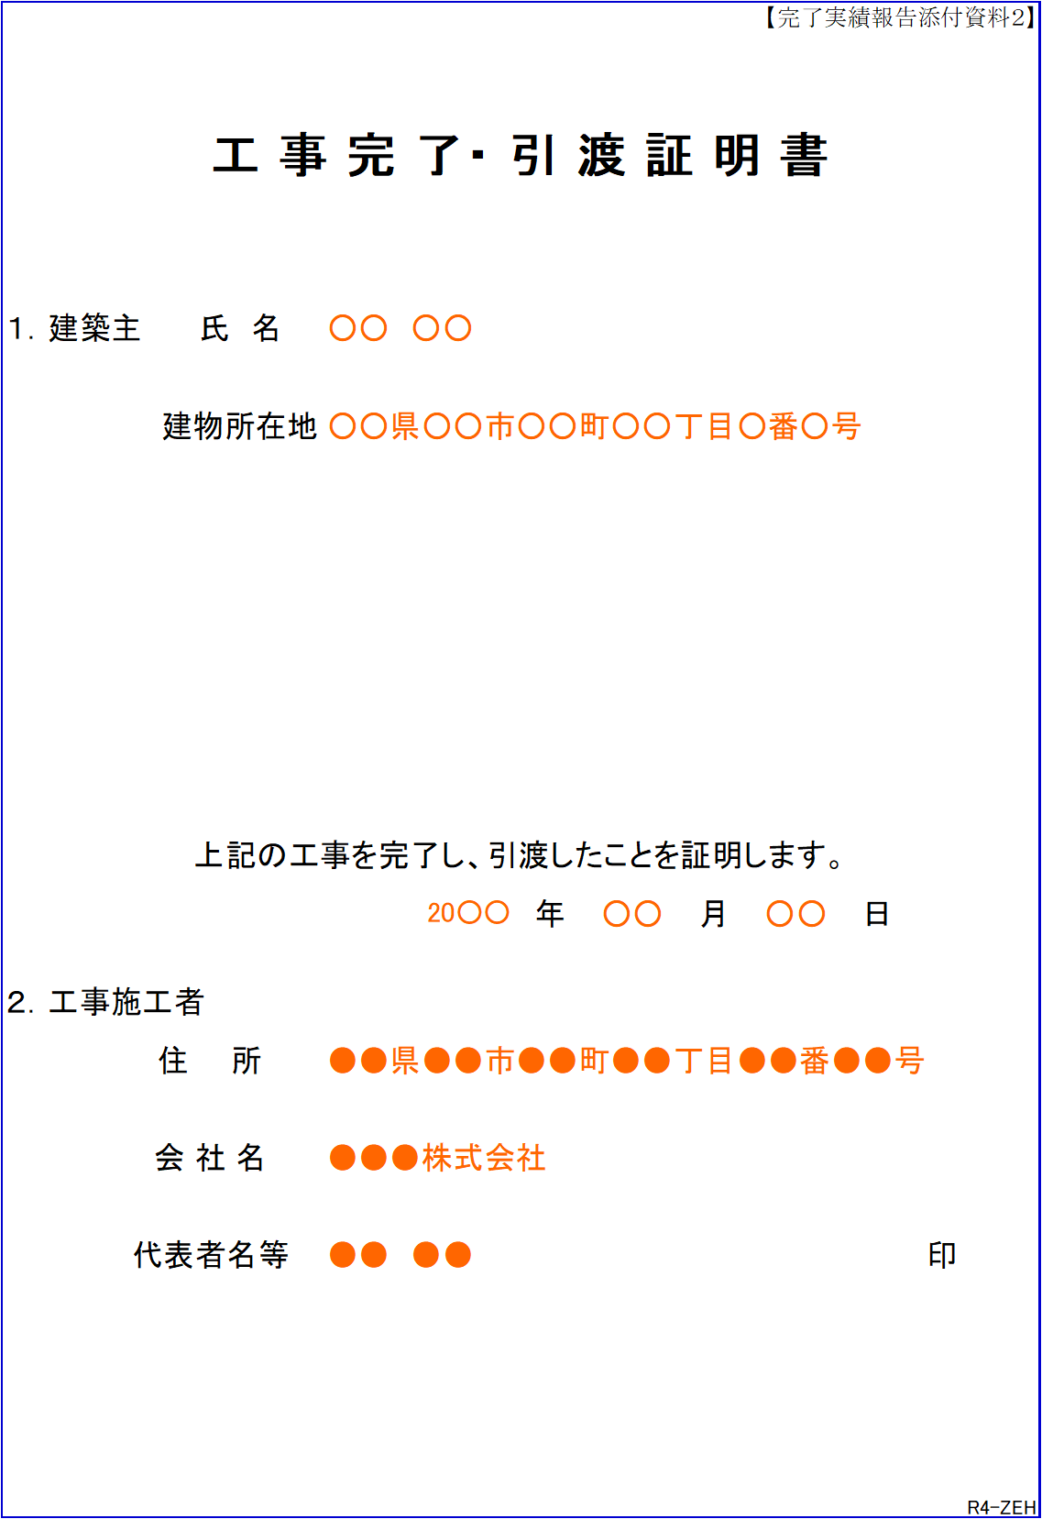
【完了実績報告添付資料２】

工 事 完 了・ 引 渡 証 明 書

新住民票の住所を都道府県名から記入すること

１．建築主 |  |  | 氏 名

 |  |  | 建物所在地

証明日は事業完了日以降の日付を記入すること

 | 上記の工事を完了し、引渡したことを証明します。

 |  |  |  | 年 | 月 | 日

「工事施工者」又は「建売販売者」をプルダウンから選択すること
２．工事施工者

 |  | 住 所

 |  | 会 社 名

 |  | 代表者名等 |  |  |  |  | 印

押印は社印、または代表者印であること

 |  |  |  |  |  |  |  | R4-ZEH

